关系图
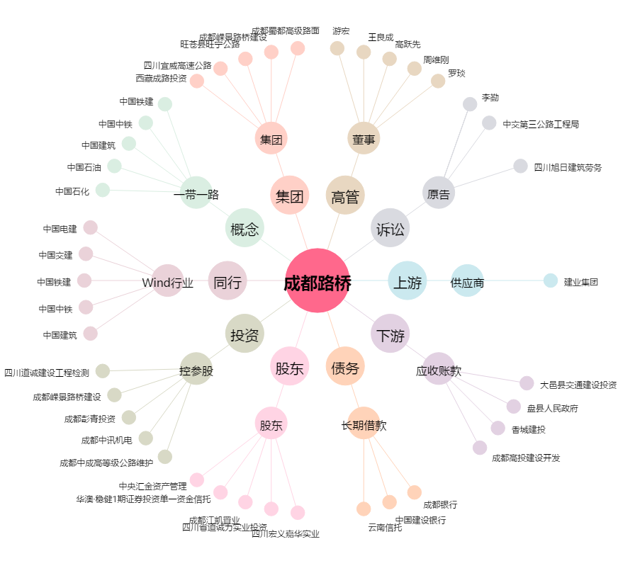
成都路桥[002628.SZ] - 关系概览图

